Use_Case
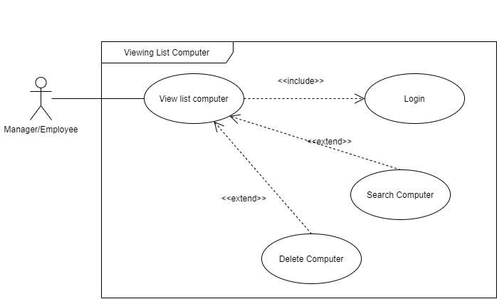
6.5.1 Màn hình danh sách máy
6.5.4 Màn hình xóa máy

Class_Diagram
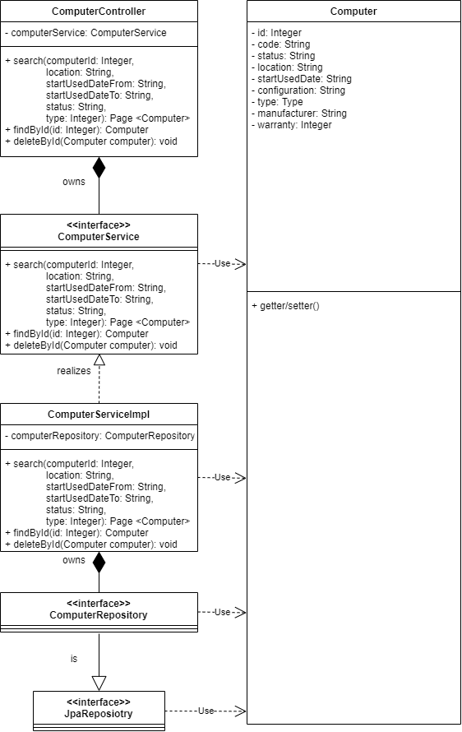
6.3.1.4 Màn hình sửa thông tin khách hàng
6.3.1.2 Màn hình xóa khách hàng

Sequence_Diagram
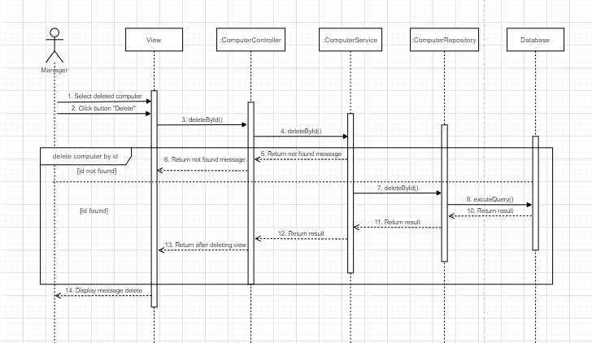
6.5.1 Màn hình danh sách máy

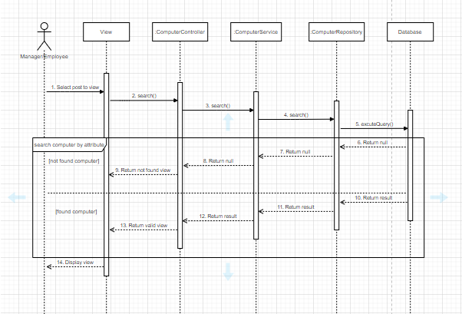

6.5.4 Màn hình xóa máy

